Rechtliche Hinweise
Km Gelder bis 30.000km Steuerfrei
 | Für die Geltendmachung ist ein Fahrtenbuch oder sonstige Unterlagen zum Nachweis der für das Unternehmen gefahrenen Kilometer. Amtliche Kilometergeldsätze kann die Arbeitgeberin/der Arbeitgeber auch für Fußgängerinnen/Fußgänger, Radfahrerinnen/Radfahrer sowie Mitfahrerinnen/Mitfahrer steuerfrei auszahlen.
 | https://www.bmf.gv.at/themen/steuern/kraftfahrzeuge/kilometergeld.html
 | 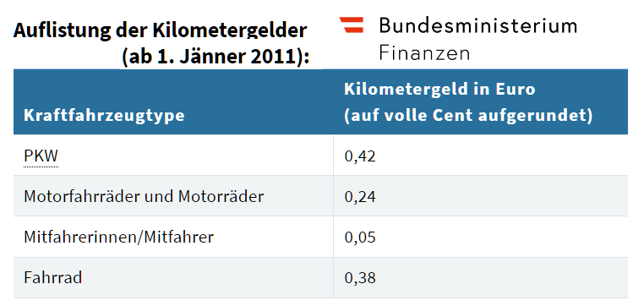
 | Wer sich für den amtlichen Kilometersatz entschieden hat, kann keine höheren Aufwendungen mehr verrechnen. Wer jedoch den Nachweis (z.B. Führung eines Fahrtenbuchs) erbringen kann, dass die tatsächlichen Kosten für die beruflichen Fahrten höher sind als der Kilometersatz, kann die Differenz beim Finanzamt im Rahmen der Arbeitnehmerveranlagung geltend machen.

1 Taggelder und Nächtigungsgelder
 | https://www.wko.at/service/steuern/lohnsteuerliche-behandlung-von-dienstreisen.html
 | 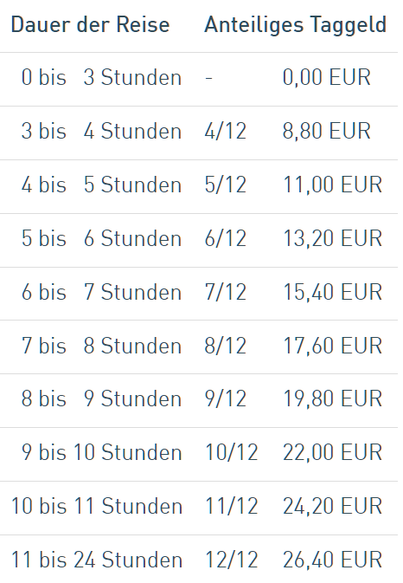 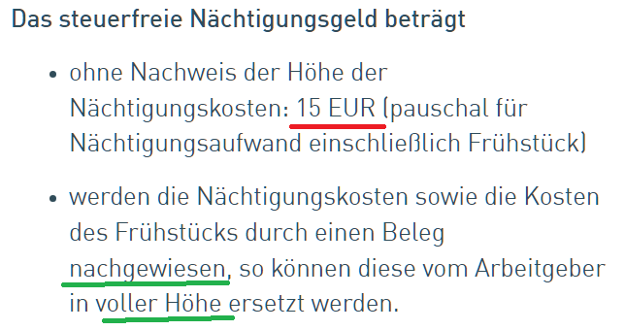
 | ab 120km entfernung ist keine Übernachtung nachzuweisen und 15 EUR abzusetzen
 | Ab 4 Stunden 2,2 EUR/ Stunde
 | Ab 12 Stunden 26,4 EUR/ Tag

